Comparativos
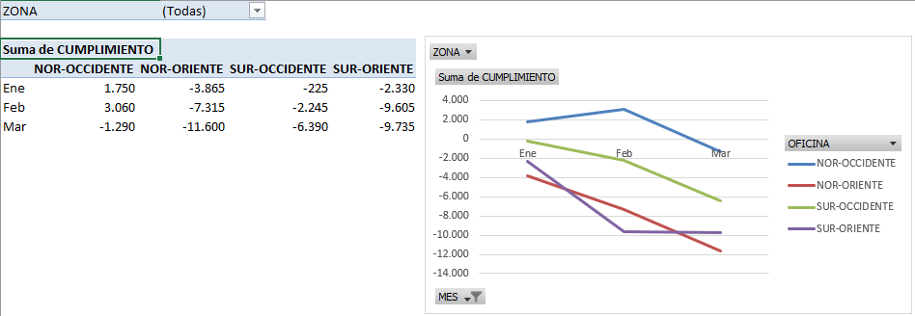
Módulo de Excel Avanzado I - Informes comparativos
Análisis y aplicación de los Campos y Elementos calculados en Tablas Dinámicas.
Actividad
1- Con base en el ejemplo del video, analice la información del presupuesto, registrada en las tablas de datos de las hojas BD ELEMENTOS CALCULADOS y BD CAMPOS CALCULADOS, la cual, corresponde a los valores del rango B9:D15 de esta hoja. 2- Con los nuevos datos de las hojas BD ELEMENTOS CALCULADOS y BD CAMPOS CALCULADOS, elabore (en las hojas TD_...) las TABLAS y GRÁFICAS DINÁMICAS de las imágenes de la parte inferior de esta hoja, las cuales muestran el CUMPLIMIENTO por cada ZONA y el CUMPLIMIENTO por cada OFICINA. Observación 1: Entiéndase como CUMPLIMIENTO al resultado de la suma de las cantidades del REAL, menos la suma de las cantidades del PRESUPUESTO. Observación 2: Tenga en cuenta filtrar las TABLAS DINÁMICAS por el campo MES, para que sólo muestren los resultados de los tres primeros meses.

Presupuesto por PRODUCTOS y sus FAMILIAS - por CANTIDADES a vender |  |  |  |  |  |  |  |  |  |  |  | Matriz de datos

 | Ene | Feb | Mar | Abr | May | Jun | Jul | Ago | Sep | Oct | Nov | Dic
NORTE | 12,100 | 8,120 | 15,860 | 15,360 | 12,060 | 15,400 | 11,680 | 9,120 | 17,380 | 11,480 | 11,900 | 14,080
NOR-OCCIDENTE | 3,300 | 2,320 | 8,540 | 8,960 | 4,020 | 5,600 | 8,760 | 6,080 | 7,900 | 3,280 | 5,100 | 5,280
NOR-ORIENTE | 8,800 | 5,800 | 7,320 | 6,400 | 8,040 | 9,800 | 2,920 | 3,040 | 9,480 | 8,200 | 6,800 | 8,800
SUR | 9,900 | 15,080 | 8,540 | 10,240 | 14,740 | 12,600 | 17,520 | 21,280 | 14,220 | 21,320 | 22,100 | 21,120
SUR-OCCIDENTE | 4,400 | 6,960 | 4,880 | 3,840 | 9,380 | 5,600 | 10,220 | 9,120 | 6,320 | 11,480 | 11,900 | 12,320
SUR-ORIENTE | 5,500 | 8,120 | 3,660 | 6,400 | 5,360 | 7,000 | 7,300 | 12,160 | 7,900 | 9,840 | 10,200 | 8,800

Imagen de la primera Tabla y Gráfica Dinámica a crear con los datos de la hoja BD ELEMENTO CALCULADO:

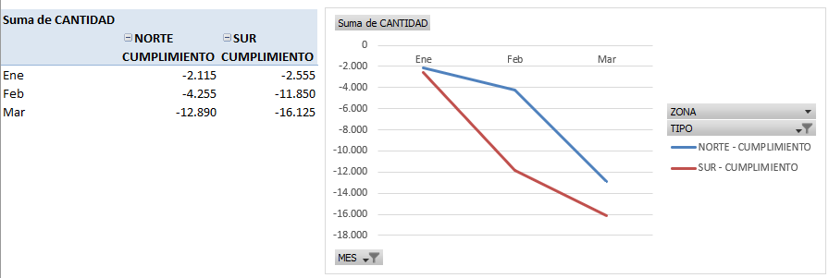

Imagen de la primera Tabla y Gráfica Dinámica a crear con los datos de la hoja BD CAMPO CALCULADO:

TD ELEMENTO CALCULADO
Suma de CANTIDAD | Etiquetas de columna
 | NORTE | SUR
Etiquetas de fila | CUMPLIMIENTO | CUMPLIMIENTO
Ene | -2,115 | -2,555
Feb | -4,255 | -11,850
Mar | -12,890 | -16,125

TD CAMPO CALCULADO
ZONA | (Todas)

Suma de CUMPLIMIENTO | Etiquetas de columna
Etiquetas de fila | NOR-OCCIDENTE | NOR-ORIENTE | SUR-OCCIDENTE | SUR-ORIENTE | Total general
Ene | 1750 | -3865 | -225 | -2330 | -4670
 | NOR-OCCIDENTE | NOR-ORIENTE | SUR-OCCIDENTE | SUR-ORIENTE
Ene | 1750 | -3865 | -225 | -2330
Feb | 3060 | -7315 | -2245 | -9605
Mar | -1290 | -11600 | -6390 | -9735
Feb | 3060 | -7315 | -2245 | -9605 | -16105
Mar | -1290 | -11600 | -6390 | -9735 | -29015
Total general

